Лист1
Вариант 17 | На предприятии освоены две технологии производства основной продукции.
 | Запасы потребляемых ресурсов, затраты их в течение месяца и объемы выпуска готовой
 | продукции при каждой технологии за тот же период приведены в таблице

Ресурсы | Запас ресурса | Расход ресурса при технологии
 |  | №1 | №2
P1 | 34 | 2 | 4
P2 | 16 | 4 | 1
P3 | 22 | 2 | 3
Прибыль, ден. ед. |  | 7 | 3

Коэффициенты целевой функции Сj | 7 | 3 | -> max

переменные | X1 | X2 | Знак неравенств | bi
y1 | 2 | 4 | <= | 34
y2 | 4 | 1 | <= | 16
y3 | 2 | 3 | <= | 22
 | x1>=0 | x2>=0

z(x) = 7*x1+3*x2 -> max |  |  | f(y) = 34*y1 + 16*y2 + 22*y3 -> min
2*x1+4*x2 <= 34 |  |  | 2*y1 + 4*y2 + 2*y3 >= 7
4*x1+x2 <= 16 |  |  | 4*y1 + y2 + 3*y3 >= 3
2*x1+3*x2 <= 22
x1>=0 , x2>=0

Графический метод
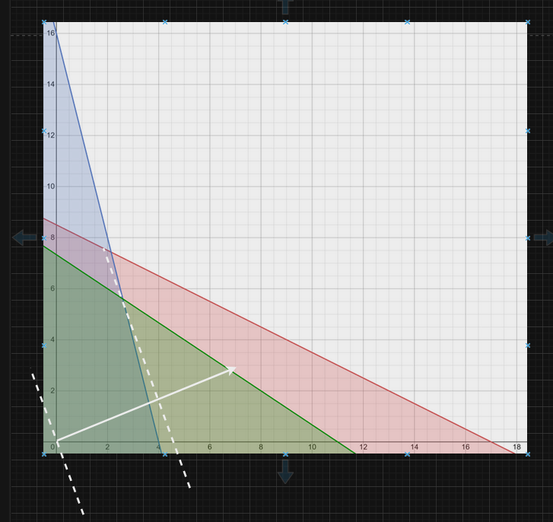

grad F = {7,3} | max = {2,6;5,6}

Z(max) = 7*2,6+3*5,6 = 35

Симплекс метод

z(x) = 7*x1+3*x2 -> max |  |  | z(x) = 7*x1+3*x2+0*x3+0*x4+0*x5
2*x1+4*x2 <= 34 |  |  | 2*x1+4*x2+x3 = 34
4*x1+x2 <= 16 |  |  | 4*x1+x2+x4 = 16
2*x1+3*x2 <= 22 |  |  | 2*x1+3*x2+x5 = 22
x1>=0 , x2>=0 |  |  | x1>=0 , x2>=0, x3>=0, x4>=0, x5>=0

Номер итерации | БП | Сб | b | 7 | 3 | 0 | 0 | 0 | Симплексные отношения
 |  |  |  | x1 | x2 | x3 | x4 | x5
1 | x3 | 0 | 34 | 2 | 4 | 1 | 0 | 0 | 34/2= 17
 | x4 | 0 | 16 | 4 | 1 | 0 | 1 | 0 | 16/4=4
 | x5 | 0 | 22 | 2 | 3 | 0 | 0 | 1 | 22/2=11
 | Оценки |  | ∆0 | ∆1 | ∆2 | ∆3 | ∆4 | ∆5
 |  |  | 0 | -7 | -3 | 0 | 0 | 0

Номер итерации | БП | Сб | b | 7 | 3 | 0 | 0 | 0 | Симплексные отношения
 |  |  |  | x1 | x2 | x3 | x4 | x5
2 | x3 | 0 | 26 | 0 | 3.5 | 1 | -0.5 | 0 | 7.4285714286
 | x1 | 7 | 4 | 1 | 0.25 | 0 | 0.25 | 0 | 16
 | x5 | 0 | 14 | 0 | 2.5 | 0 | -0.5 | 1 | 5.6
 | Оценки |  | ∆0 | ∆1 | ∆2 | ∆3 | ∆4 | ∆5
 |  |  | 28 | 0 | -1.25 | 0 | 1.75 | 0

Номер итерации | БП | Сб | b | 7 | 3 | 0 | 0 | 0 | Симплексные отношения
 |  |  |  | x1 | x2 | x3 | x4 | x5
3 | x3 | 0 | 6.4 | 0 | 0 | 1 | 0.2 | -1.4
 | x1 | 7 | 2.6 | 1 | 0 | 0 | 0.3 | -0.1
 | x2 | 3 | 5.6 | 0 | 1 | 0 | -0.2 | 0.4
 | Оценки |  | ∆0 | ∆1 | ∆2 | ∆3 | ∆4 | ∆5
 |  |  | 35 | 0 | 0 | 0 | 1.5 | 0.5

x1 | 2.6 |  | y1 | 0
x2 | 5.6 |  | y2 | 1.5
z | 35 |  | y3 | 0.5

Оптимальный план выпуска продукции: x* = (2,6; 5,6; 6,4; 0, 0) |  |  |  | --> | Технологии №1 и №2 не являются убыточными по ресурсам
Оценка ресурсов: y* = (0; 1,5; 0,5; 0; 0)

Поиск решения

ПЕРЕМЕННЫЕ |  |  |  |  |  |  | x1 | 2.6
имя | x1 | x2 |  |  |  |  | x2 | 5.6
знач | 2.6 | 5.6 |  |  |  |  | z | 35
коэф.цел.ф | 7 | 3 | 35 | -значение целевой функции
ОГРАНИЧЕНИЯ
вид |  |  | лев. ч. | знак | пр. ч.
P1 | 2 | 4 | 27.6 | <= | 34
P2 | 4 | 1 | 16 | <= | 16
P3 | 2 | 3 | 22 | <= | 22

ПЕРЕМЕННЫЕ
имя | y1 | y2 | y3
знач | 0 | 1.5 | 0.5 |  |  |  |  | y1 | 0
коэф.цел.ф | 34 | 16 | 22 | 35 | -значение целевой функции |  |  | y2 | 1.5
ОГРАНИЧЕНИЯ |  |  |  |  |  |  |  | y3 | 0.5
вид |  |  |  | лев. ч. | знак | пр. ч. |  | z | 35
№1 | 2 | 4 | 2 | 7 | <= | 7
№2 | 4 | 1 | 3 | 3 | <= | 3

